1. Análisis estadístico
Análisis estadístico

IDENTIFICACIÓN DE CUADRANTES MAS BAJOS

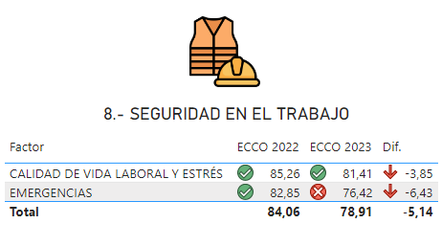 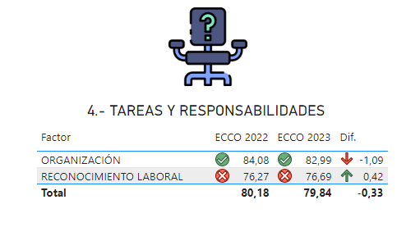 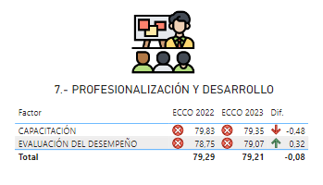

Conclusión: | Los cuadrantes de menos calificación son: 8. Seguridad en el Trabajo, 7.- Profesionalización y Desarrollo y 4. Tareas y Responsabilidades.
IDENTIFICACIÓN DE FACTORES MAS BAJOS

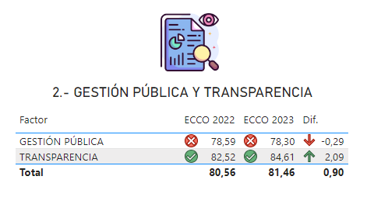

Conclusión: | Los factores de menor calificación son: 114. Emergencia, 124. Reconocimiento Laboral y 116. Gestión Publica
COORRELACIÓN CON EVALUACIÓN DE DESEMPEÑO

FACTORES DE MENOR CALIFICACIÓN |  |  |  |  | COMPETENCIAS QUE IMPACTA |  | IMPLICACIONES
Factor 1 | Emergencias |  |  |  | Control Emocional / Adaptación al Cambio |  | La afectación a los estados anímicos ante situaciones de cambio y condiciones desfavorables, merman el desempeño laboral.
Factor 2 | Organización |  |  |  | Organización / Trabajo Bajo Presión / Cautela y Reflexión |  | La incapacidad de organización merma el logro de las metas y objetivos de las áreas y por ende del Instituto.
Factor 3 | Transparencia |  |  |  | Eficiencia |  | El uso inadecuado de los recursos obstaculiza la transparencia, rendición de cuentas y los resultados deseados.

DETERMINACIÓN CUANTITATIVA DE COMENTARIOS

 |  | Felicitaciones o reconocimiento | Sugerencias |  | Quejas | Otro |  | Total
 |  | 120 | 115 |  | 139 | 31 |  | 405

Lic. Bernardo Pérez Vázquez Titular de la Jefatura de Servicios de Desarrollo de Personal |  |  |  | Lic. Martha Paola Becerra Gutiérrez Titular del Departamento de Capacitación y Transparencia |  |  |  | Lic. Maria Eugenia Romero Santoyo Secretaria de Calidad y Modernización del SNTSS

 |  |  |  |  |  |  |  |  | Balance Trabajo-Familia | Oportunidad | Carece de la capacidad para cumplir con las actividades asignadas.
 |  |  |  |  |  |  |  |  | Calidad de vida laboral y estrés | Constancia y Perseverancia / Conflicto y Negociación | Merma las actividades perjudicando el desempeño laboral y los resultados.
 |  |  |  |  |  |  |  |  | Capacitación | Toma de Decisiones / Oportunidad | Impacta en el desempeño de sus funciones ya que no se cumplen las actividades en tiempo y forma.
 |  |  |  |  |  |  |  |  | Derechos Humanos | Relaciones Interpersonales / Comunicación Efectiva | Se ve afectado el respeto y la capacidad de comunicarse de forma clara y empática con las personas en el área laboral.
 |  |  |  |  |  |  |  |  | Emergencias | Control Emocional / Adaptación al Cambio | La afectación a los estados anímicos ante situaciones de cambio y condiciones desfavorables, merman el desempeño laboral.
 |  |  |  |  |  |  |  |  | Evaluación del desempeño | Dirección en el Trabajo | La inexistencia de retroalimentación derivada de las evaluaciones de desempeño afecta la dirección del trabajo y logro de objetivos.
 |  |  |  |  |  |  |  |  | Gestión Pública | Apego a Estándares | El incumplimiento de las normas afecta al desempeño de los procesos e integridad de los mismos.
 |  |  |  |  |  |  |  |  | Identidad con la institución | Actitud de Servicio / Relaciones Interpersonales | La adecuada actitud de servicio se puede ver afectada por la poca identidad institucional o falta de claridad en los elementos culturales del Instituto.
 |  |  |  |  |  |  |  |  | Igualdad de género | Relaciones Interpersonales / Comunicación Efectiva | Se merma el respeto a la igualdad y trato con empatía y consideración en las interacciones profesionales.
 |  |  |  |  |  |  |  |  | Integridad y no discriminación | Relaciones Interpersonales / Comunicación Efectiva | Se merma el respeto a la igualdad y trato con empatía y consideración en las interacciones profesionales.
 |  |  |  |  |  |  |  |  | Liderazgo | Liderazgo | Afecta a las relaciones profesionales inhabilitando la capacidad de dirigir equipos de trabajo de manera efectiva.
 |  |  |  |  |  |  |  |  | Normativa y austeridad | Apego a Estándares / Organización | El incumplimiento de normas conlleva a la afectación de la planeación y la supervisión del trabajo.
 |  |  |  |  |  |  |  |  | Organización | Organización / Trabajo Bajo Presión / Cautela y Reflexión | La incapacidad de organización merma el logro de las metas y objetivos de las áreas y por ende del Instituto.
 |  |  |  |  |  |  |  |  | Orientación a la ciudadanía | Actitud de Servicio | Cuando se ve afectada la capacidad de orientación a la ciudadanía se merma la cultura de servicio que puede distinguir al Instituto.
 |  |  |  |  |  |  |  |  | Reconocimiento laboral | Dirección en el Trabajo | En inexistencia de reconocimiento labora puede mermar un enfoque de alto desempeño, logro de objetivos y motivación del personal.
 |  |  |  |  |  |  |  |  | Trabajo en equipo | Trabajo en Equipo | La carencia del trabajo en equipo merma el desarrollo profesional de las personas y el enfoque a resultados.
 |  |  |  |  |  |  |  |  | Transparencia | Eficiencia | El uso inadecuado de los recursos obstaculiza la transparencia, rendición de cuentas y los resultados deseados.
 |  |  |  |  |  |  |  |  | Valores | Apego a Estándares | La carencia del conocimiento y apego a normas afecta al desempeño íntegro de las personas y por ende a los resultados institucionales.

